MEDIDAS
17 | 16 | 15 | 14 | 13 | 12 | 11 | 21 | 22 | 23 | 24 | 25 | 26 | 27
0 | 0 | 0 | 0 | 0 | 0 | 0 | 0 | 0 | 0 | 0 | 0 | 0 | 0
47 | 46 | 45 | 44 | 43 | 42 | 41 | 31 | 32 | 33 | 34 | 35 | 36 | 37
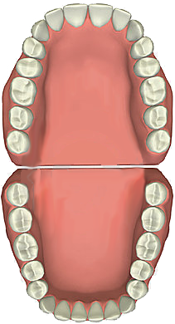
0 | 0 | 0 | 0 | 0 | 0 | 0 | 0 | 0 | 0 | 0 | 0 | 0 | 0 |  | Esp.Incisivos | 0 | 0 | Esp. Incisivos

 |  |  |  |  |  |  |  |  |  |  |  |  |  | Esp. Canino | 0 |  |  | 0 | Esp. Canino

 |  |  |  |  |  |  |  |  |  |  |  |  |  | Esp. Premolares | 0 |  |  | 0 | Esp. Premolares

PACIENTE |  | Javier Cavallo
NUMERO H.C. |  | 2998
FECHA |  | 2012-09-07
PROFESIONAL |  | Od. Mauricio Haenggi |  |  |  |  |  |  |  |  |  |  |  | Esp. Premolares | 0 |  |  | 0 | Esp. Premolares
RESULTADOS
 |  |  |  |  |  |  |  |  |  |  |  |  |  | Esp. Canino | 0 |  |  | 0 | Esp. Canino
Ayuda
 |  |  |  |  |  |  |  |  |  |  |  |  |  |  | Esp. Incisivos | 0 | 0 | Esp. Incisivos
Enviar comentario

Od. Mauricio Haenggi
Versión 3.0

RESULTADOS
 |  |  |  | Discrepancia Oseo-Dentaria |  |  | Derecho | Izquierdo
Bolton Total | Exceso Superior |  |  | Superior | Moyers | Superiores
Bolton Anterior | Exceso Inferior |  |  | Inferior |  | Inferiores
 |  |  |  | Antero Sup
 | Superiores | Inferiores |  | Antero Inf
Tanaka-Johnston (C-Pm-Pm) |  |  |  | Incisivos Inf

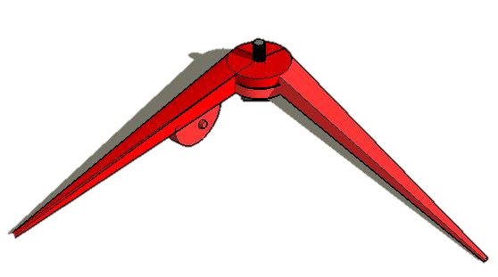
 | 14 a 24 | 16 a 26 | Long. arco
Pont

